상품제안서
48절 고주파 수첩 M48 | 상품코드: S43294

 |  |  |  |  |  |  | 02-713-8555 | www.synergygift.co.kr
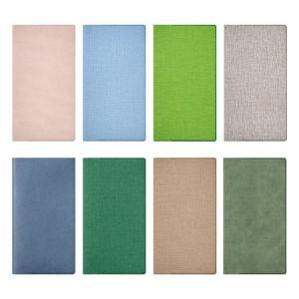

【상세/제작정보】

【인쇄/포장옵션】 | 불박, 금박, 은박 / OPP(비닐)

【공급단가】 | 수량 | 50~ | 100~ | 300~ | 1,000~ | 3,000~
*VAT별도 | 노트식 | 3,250원 | 3,070원 | 2,920원 | 2,850원 | 2,800원
 | 주일식(종) | 3,250원 | 3,070원 | 2,920원 | 2,850원 | 2,800원
 | 주일식(횡) | 3,250원 | 3,070원 | 2,920원 | 2,850원 | 2,800원

【상품 URL】 | https://www.synergygift.co.kr:443/src/goods_detail.php?gdno=43294

